Sheet1
编号 | 名称 | 描述 | 参考 | 备注
0 | 网 | 网是在冥河上的一种障碍，灵魂会直接传过去，但是肉体会被网勾住，不需要设计勾住肉体的网的差分，直接用颜色插值变化就行，可以设计成tilemap，或者关卡中预制摆放的3种形状模板 | 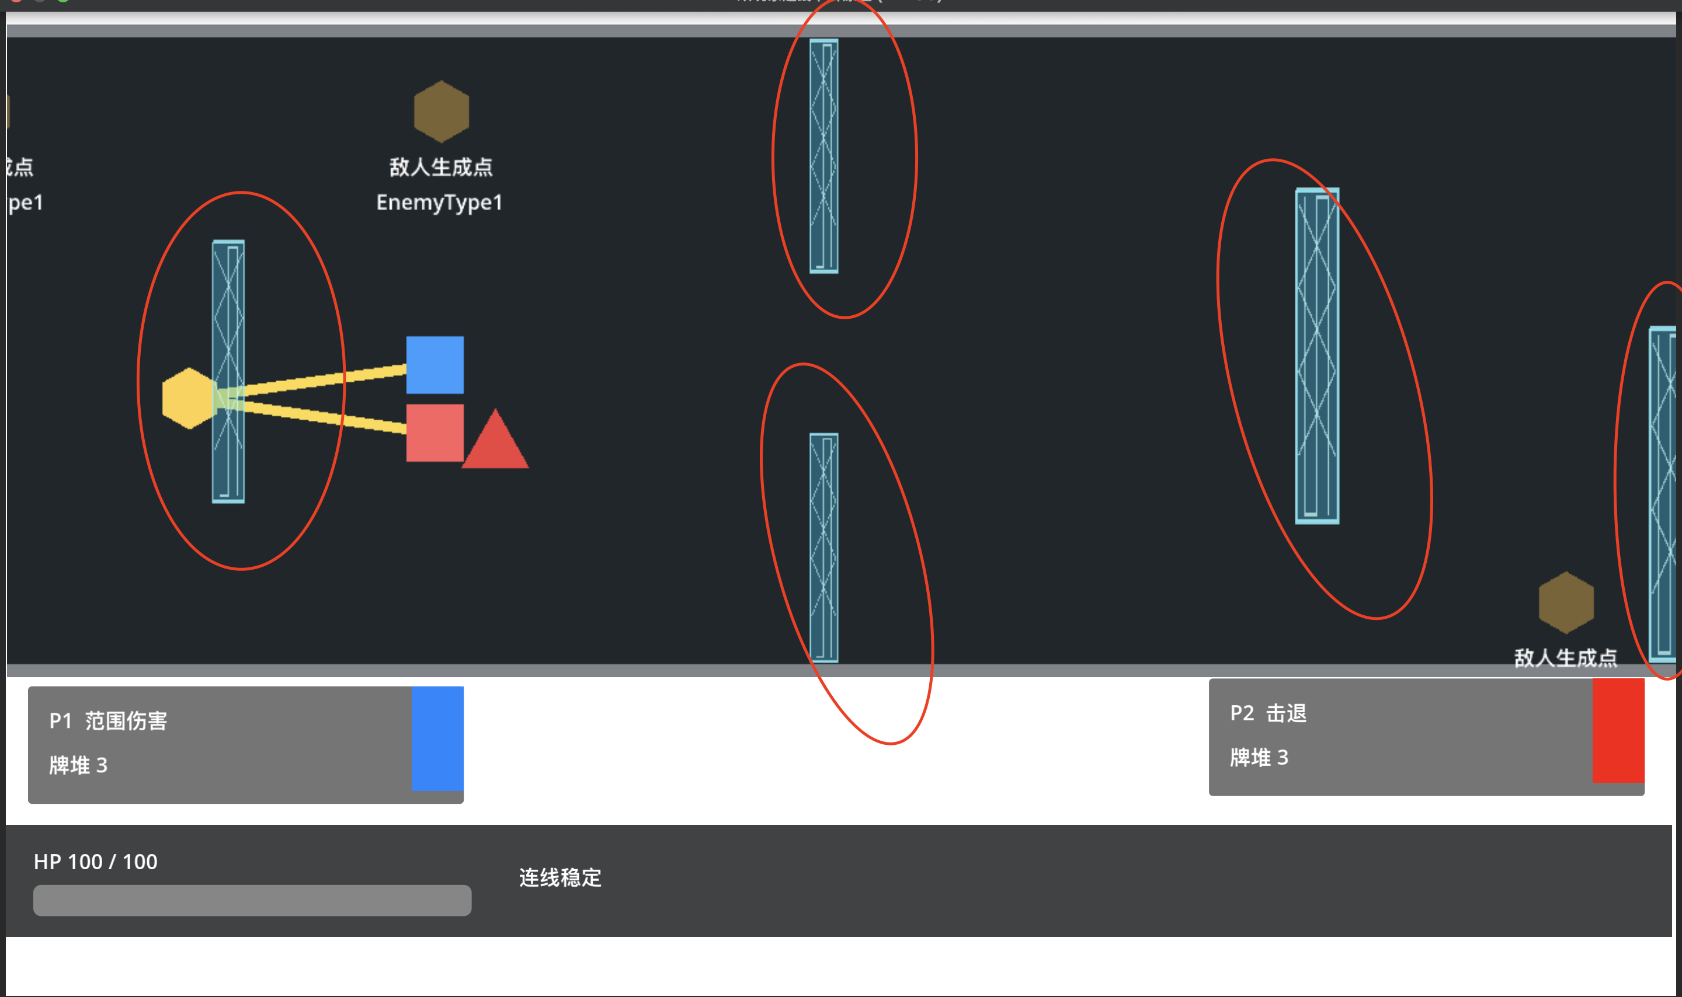
1 | 普通障碍 | 普通障碍是冥河上的一种障碍，灵魂和肉体都会被它挡住，静止的物体，比较适合做tilemap，预制摆放需要至少6种形状，具体形状需要和修齐沟通 | 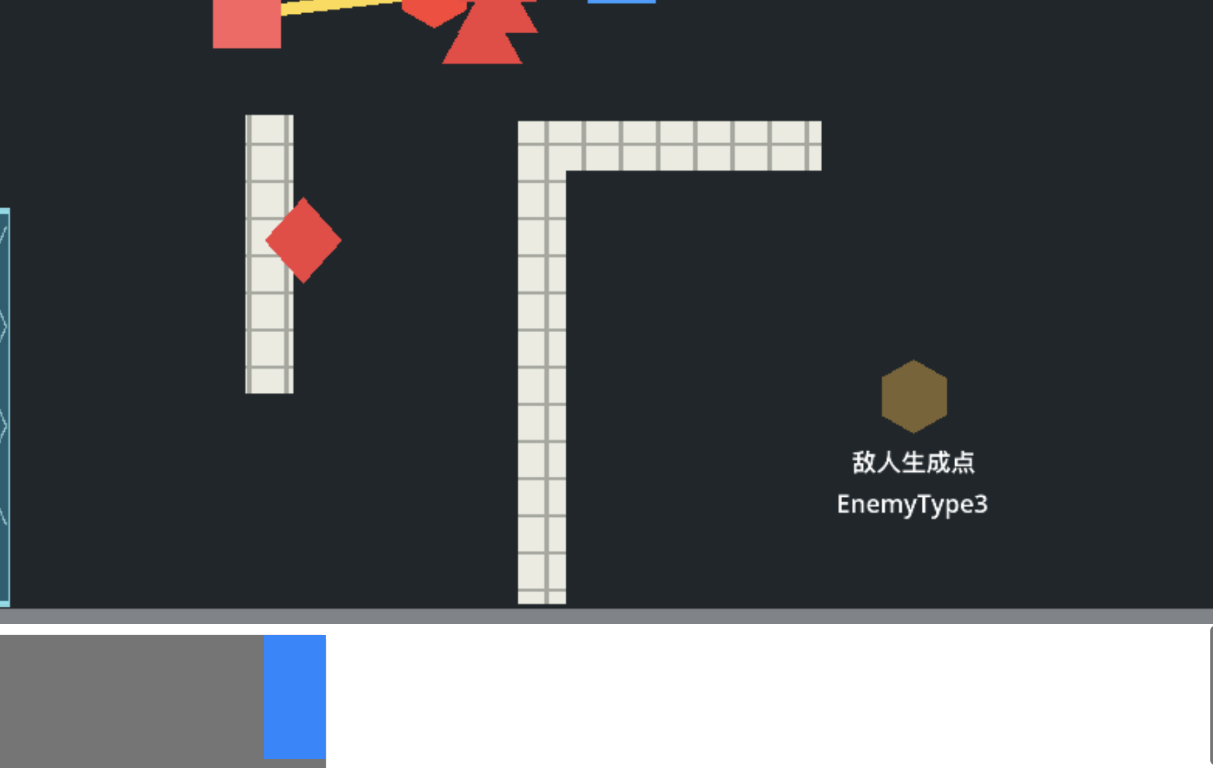 | 括号内可选做，非括号为必要
2 | 敌人-追踪 | 目前以三角形代替，在玩家右侧时会持续追踪肉体，到玩家左侧后就会持续往正左方向移动离场，只需要在冥河上移动的动画 |  | 敌人精英和普通都用一个动画，程序上会做差异的
3 | 敌人-远程 | 目前以菱形形代替，在玩家右侧时会持续追踪肉体至一定距离，到达合适距离后停下不动开始发射子弹，到玩家左侧后就会持续往正左方向移动离场，需要移动动画和发射子弹的动画
4 | 敌人-子弹 | 圆形子弹，想怎么设计都行 |  | 地图上的敌人重生点不需要实现，在正式版中会隐藏
5 | 敌人-冲刺 | 目前以...还是以三角形代替，在距离肉体一定距离之前会一直追踪肉体，抵达合适距离后开始蓄力，蓄力结束时爆发冲刺并不断减速，进行一次冲刺后如果肉体还在范围内，无论肉体是否在它的右侧，继续冲刺攻击肉体，直到离开范围并且处于肉体左侧，就会持续往左移动离场，需要移动，蓄力，冲刺动画 |  | 动画需要帧序列而不是gif或mov
6 | 告示牌 | 插在水中没有碰撞体积，可以有倾斜度，需要找好字体，内容栏里会显示字，埃及文怎么样？（还是中文吧） |  | 所有敌人的碰撞体积都可以等美术效果出现后调整，目前全是圆形
7 | 敌人-十字 | 这个敌人设计的不太好，先当个占位符吧，我相信大家都希望有更贴近古埃及文化的敌人设计出现 |  | esc打开设置查看按键映射
8 | 玩家 | 需要玩家悬浮的动画（一团火移动时没有风吹过的倾斜会奇怪，但先把主要元素实现最重要），连线的悬空小火球（只需要一个样式不需要拆分，需要可以被缩放，可以有动画，3帧就行很简单，每个火球岔开播放就会有随机的感觉，比不动要好）（灵魂打出卡牌的动画，突然火焰变猛烈？火焰炸裂开？），没张卡牌的反馈效果需要指导，会程序生成动画，现有动画已推到云端
9 | 检查点 | 冥河上的补给，与叙事的联系有待设计，现在是完全为玩法服务的，玩家可以在检查点获得一次卡牌奖励，两个玩家的检查点需要设置成对应玩家的颜色，一个检查点只能被特定一名玩家获取 | 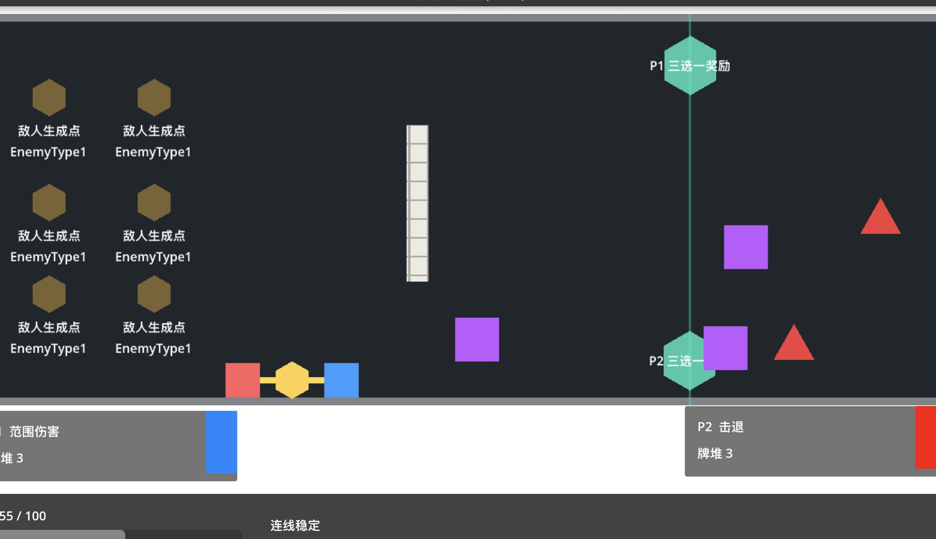
最后 | 会出现的动态元素就这些了，UI，场景，卡牌样式，这些都不是我们的发挥空间，加油，全靠你们了美术大大

